2_画面遷移図
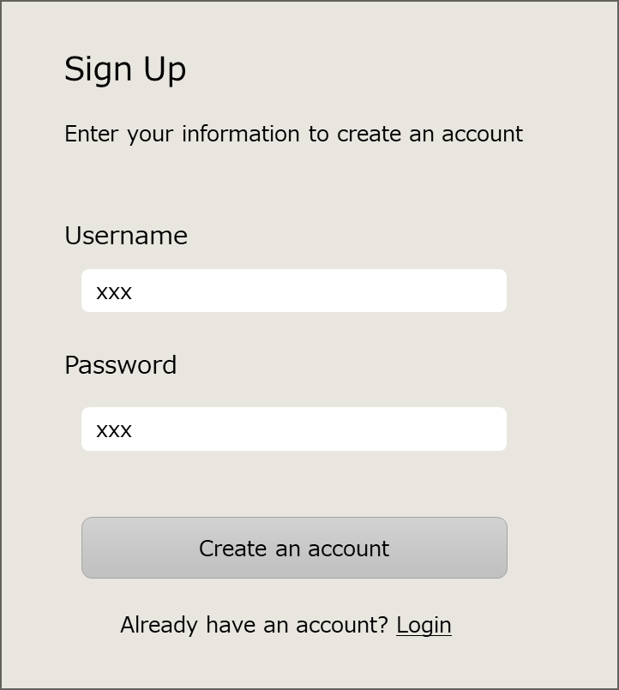
画面遷移図

Webページに
アクセスしたら
ログイン済みの場合は、タスク画面に遷移する。

V020:ログイン画面
V030:タスク画面
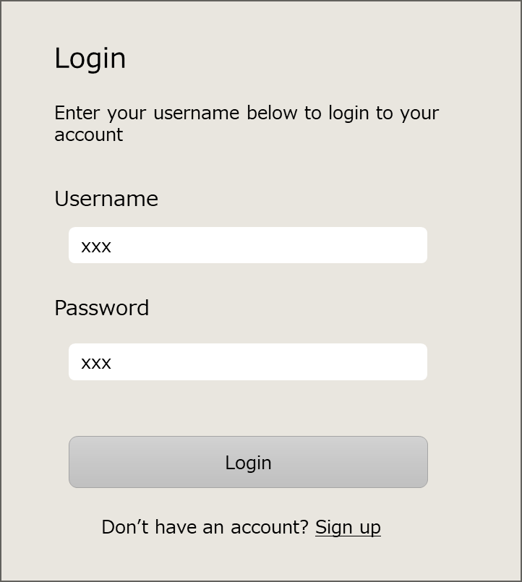
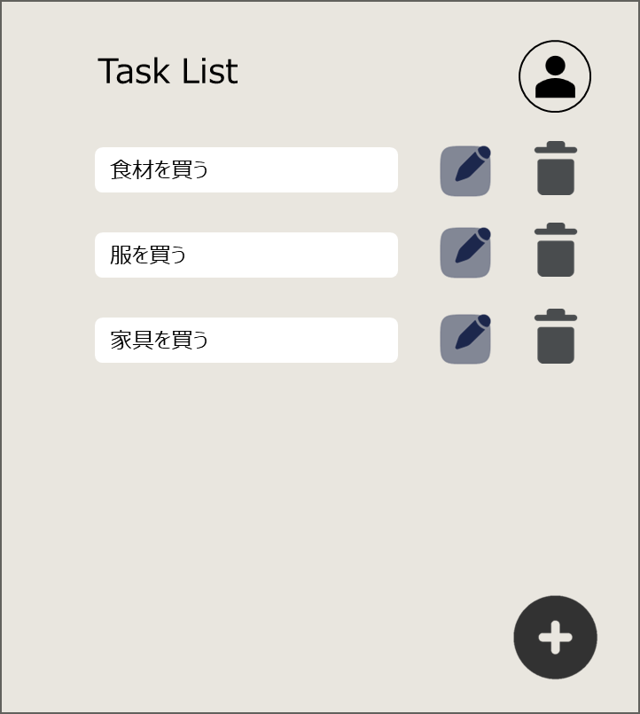

「Login(*1)」
ボタンをクリック

「Logout(*1)」
をクリック

(*1)
タスク画面右上のユーザーマークから表示

「Sign up」
リンクをクリック
「Login」
リンクをクリック

V010:アカウント作成画面

__object__
トリガー
(*)xxx

{ID:画面名称}

